書き方
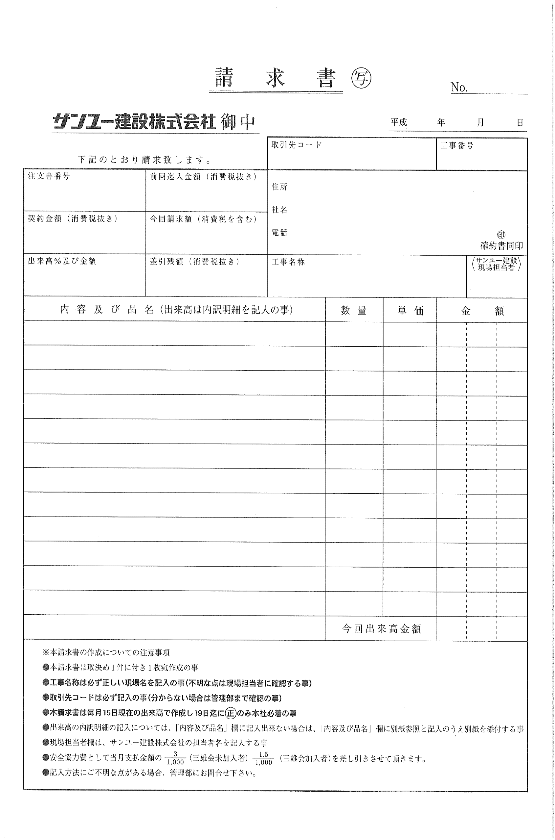
見本
取引先各位 |  | 2019-02-19
 | サンユー建設㈱建築部管理グループ
 |  | TEL 03-3727-5753
①
＜請求書の書き方＞
① 請求書が２枚以上になる場合のみ、枚数を記入。
令和
②
② 請求日を記入。
③ 取引先コード（６ケタの数字）を記入。（注文書を参照。）
③
④
④ 工事番号（７ケタの数字）を記入。（注文書を参照。）
⑤
⑧
⑤ 注文番号を記入。 （契約をしていない工事については、未記入。）
⑪
⑥ 契約金額（税抜）を記入。
⑥
⑨
⑦ 契約金額に対する累計の出来高％と金額（税抜）を記入。
※１００％支払業種は１００％の出来高と金額（税抜）を記入。
⑦
⑩
⑫
⑬
⑧ 前回迄入金額（税抜）を記入。 ※契約をしていない工事については、未記入。
⑨ 今回請求額（税込）を記入。 a. 出来高100％未満の場合・・・⑱×９０％（小数点以下切捨）＋消費税（小数点以下切捨）
⑭
⑮
⑯
⑰
b. 最終請求の場合・・・⑱＋消費税（小数点以下切捨）
⑩ ⑥-（⑧+⑱×９０％）を記入。 ※契約をしていない工事については、残金を記入。※最終請求時（出来高100％時)は0になる。
⑪ 住所、社名、電話番号を記入し、社判（支払金口座振替依頼書に使用したものと同じもの）を捺印。
⑫ 工事名称を記入。 （注文書や当社現場担当者に必ず確認の上、正式名称を記入。）
⑬ サンユー建設㈱の現場担当者名を記入。
⑭ 内容及び品名を記入。（出来高は、内訳明細書を記入。） ※レッカー・ポンプ車は使用日、用途を記入。
⑮ 数量を記入。
⑯ 単価を記入。
⑰ ⑮×⑯を記入。
⑱ ⑰の金額の合計金額（税抜）を記入。 ※今回出来高１００％の金額を記入。（前月１６日～今月１５日の期間）

⑱
注意事項
・右の請求書見本の番号（①～⑱）の欄のみ記入して下さい。
・請求書は取決め１件に付き１枚作成して下さい。
・本請求書は毎月１５日現在の出来高で作成し、１９日迄に正のみ本社に郵送して下さい。（翌月15日支払）
・出来高の内訳明細について項目欄に記入出来ない場合は別紙に記入し、該当の請求書に必ず添付して下さい。
・今回請求額は当月出来高の９０％（金額に消費税含む）を正確に記入して下さい。【最終請求以外（出来高100％未満の場合）】
・最終支払の際、注文書と一緒に発行します自主検査工事完了証が必要となりますので、
自主検査完了後、速やかに現場所長に提出して下さい。
・残金がある場合は、翌月に再度請求書のご提出をお願いします。
・安全協力費として、当月支払金額の３/１,０００（三雄会未加入者）、１．５/１,０００（三雄会加入者）を差引かせて
頂きます。（協力業者登録の際に取り決めをした場合。）
・実費振込手数料分を毎月のお支払金より相殺させて頂きます。
・記載方法にご不明な点がございましたら、管理部までお問い合わせください。

最終請求(100%)
※本請求書作成についての注意事項
●本請求書は取り決め１件につき１枚作成の事
●本請求書は毎月15日現在の出来高で作成し19日までに１部を本社管理部必着の事
●青く塗りつぶした箇所を記入、緑は自動計算となります
●B5にて印刷の上、ご提出ください
●請求書には取引先コードが必要となります
ご不明な方は管理部までお問い合わせください
●記入方法にご不明な点がある場合、管理部までお問い合わせください
問い合わせ先 ＜管理部 TEL 03-3727-5753＞
＜B5で印刷＞ |  |  |  | 請 求 書 |  |  |  |  | No.

 |  |  |  | 御中 |  |  |  | 日付：

 |  |  |  |  | 取 引 先 コ ー ド（6ケタ） |  |  | 工 事 番 号
下 記 の と お り 請 求 致 し ま す 。

注 文 書 番 号 |  | 前 回 ま で の 入 金 額 （税抜）
 |  |  |  |  | 住所

 |  |  |  |  | 社名

契 約 金 額 （税抜） |  | 今回請求額 （※×消 費 税）

 |  | 0 |  |  | 電話 |  |  |  |  | ㊞

累計 出来高％ |  |  |  |  |  |  |  |  | サンユー建設 現場担当者
 | 累計出来高金額（税抜） | 差 引 残 高 （税抜） |  |  | 工 事 名 称

内 容 及 び 品 名 （出来高は内訳明細を記入の事） |  |  |  |  |  | 数 量 | 単 価 | 金 額

↓ サンユー建設
使用欄
 |  |  |  |  |  | 今回出来高金額（税抜） ※ |  | 0
要 素 |  |  | 工 事 項 目 |  |  | 今回出来高金額×90％
 |  |  |  |  |  | 消 費 税
経理課 処理日 |  |  | 勘 定 科 目
 |  |  |  |  |  | 合 計 金 額
特記事項 |  |  |  | 支 払 決 定 額
 |  |  |  |  |  |  |  |  |  | 印

中間請求(90%)
※本請求書作成についての注意事項
●本請求書は取り決め１件につき１枚作成の事
●本請求書は毎月15日現在の出来高で作成し19日までに１部を本社管理部必着の事
●青く塗りつぶした箇所を記入、緑は自動計算となります
●B5にて印刷の上、ご提出ください
●請求書には取引先コードが必要となります
ご不明な方は管理部までお問い合わせください
●記入方法にご不明な点がある場合、管理部までお問い合わせください
問い合わせ先 ＜管理部 TEL 03-3727-5753＞
＜B5で印刷＞ |  |  |  | 請 求 書 |  |  |  |  | No.

 |  |  |  | 御中 |  |  |  | 日付：

 |  |  |  |  | 取 引 先 コ ー ド（6ケタ） |  |  | 工 事 番 号
下 記 の と お り 請 求 致 し ま す 。

注 文 書 番 号 |  | 前 回 ま で の 入 金 額 （税抜）
 |  |  |  |  | 住所

 |  |  |  |  | 社名

契 約 金 額 （税抜） |  | 今回請求額 （※×0.9×消 費 税）

 |  | 0 |  |  | 電話 |  |  |  |  | ㊞

累計 出来高％ |  |  |  |  |  |  |  |  | サンユー建設 現場担当者
 | 累計出来高金額（税抜） | 差 引 残 高 （税抜） |  |  | 工 事 名 称

内 容 及 び 品 名 （出来高は内訳明細を記入の事） |  |  |  |  |  | 数 量 | 単 価 | 金 額

↓ サンユー建設
使用欄
 |  |  |  |  |  | 今回出来高金額（税抜） ※ |  | 0
要 素 |  |  | 工 事 項 目 |  |  | 今回出来高金額×90％
 |  |  |  |  |  | 消 費 税
経理課 処理日 |  |  | 勘 定 科 目
 |  |  |  |  |  | 合 計 金 額
特記事項 |  |  |  | 支 払 決 定 額
 |  |  |  |  |  |  |  |  |  | 印

